상품제안서
L홀더걸쇠형(칼라인쇄) | 상품코드: S04450

 |  |  |  |  |  |  | 02-713-8555 | www.synergygift.co.kr
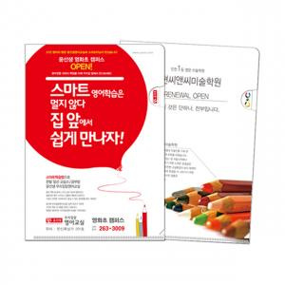

【상세/제작정보】 | <p><span style="font-size: 14pt;">※ 기본 통백색이며, 백색없이 / 부분백색 진행시 판비 2만원 추가 됩니다.</span></p><p><span style="font-size: 14pt;">&nbsp;</span></p><p><span style="font-size: 14pt;"><b>※주문단위는 1,000개 단위 입니다 500개 제작 불가능!</b></span></p><p>&nbsp;</p><p><span style="font-size: 14pt;">※ 명함꽂이 추가 별도 문의 바랍니다.</span></p>

【인쇄/포장옵션】 | 풀칼라 / 벌크

【공급단가】 | 수량 | 1,000~ | 2,000~ | 3,000~ | 5,000~ | 10,000~
*VAT별도 | 단가 | 390원 | 360원 | 330원 | 300원 | 260원

【상품 URL】 | https://www.synergygift.co.kr:443/src/goods_detail.php?gdno=18206

